内訳書記載例【共通】
別紙 中小企業等エネルギー価格高騰対策支援事業請求内訳書 |  |  |  |  |  | 申請事業者名 |  | 記入例

内訳書転記例②を参考に決算書等から転記
控除分を減算
 |  |  |  |  |  |  |  |  | （単位：円）
 |  | 水道光熱費 | 燃料費 | 車両関係費 | その他 | 小計 | 差引（A） | 基準額（B) | 対象経費 （A)-(B)
 | 2021年分 | 1,500,000 | 900,000 | 350,000 | 15,000 | 2,765,000 | 2,343,000 | 258,000 | 2,085,000
(A)から基準額(B)を減算
 | 2021年控除分 （安芸高田市外分など） | 100,000 | 200,000 | 120,000 | 2,000 | 422,000
控除分を減算
 | 2022年分 | 3,000,000 | 1,000,000 | 15,000 | 5,000 | 4,020,000 | 3,760,500 | 298,000 | 3,462,500
(A)から基準額(B)を減算
 | 2022年控除分 （安芸高田市外分など） | 250,000 | 5,000 | 3,000 | 1,500 | 259,500

2022年分対象経費から2021年分対象経費を減算
 | ※ 科目欄は各自で設定（例：水道光熱費、燃料費など）し、決算報告書または青色申告決算書等から金額を転記してください。
 | ※ 決算報告書などの金額の中に安芸高田市外の金額が含まれている場合、控除分の欄に記載してください。
 | また、修理代など対象外経費が含まれている場合についても控除分の欄に記載してください。

(A)から(E)、算定金額、請求金額は請求書に転記
 |  |  |  |  |  | （単位：円）
 | 昨対金額 (C) | 原油給付金（D） | 電気給付金 （E) | (D)+(E) (F) | 算定金額 ((C)－(F) )×1/3 | 請求金額
 | 1,377,500 | 500,000 | 700,000 | 1,200,000 | 59,000 | 59,000
受給金額をそれぞれ記入
□ | この中小企業等エネルギー価格高騰対策支援事業請求内訳書に記載した額は、安芸高田市内の主たる事業所で使用している
 | 対象経費であり、自らが事業で使用する経費であることに相違ありません。
□ | 原油給付金欄に記載した金額は、安芸高田市原油価格高騰緊急経済対策事業支援金で受給した金額に相違ありません。
□ | 電気給付金欄に記載した金額は、安芸高田市電気料金高騰対策事業支援金で受給した金額に相違ありません。
 | ※ この中小企業等エネルギー価格高騰対策支援事業請求内訳書に記載した金額に間違いなければ上記 □ の中にチェック（☑）をしてください。

 | 〇 基準額の258,000円は総務省家計調査2021年2人以上の世帯平均光熱水費
 | 〇 基準額の298,000円は総務省家計調査2022年2人以上の世帯平均光熱水費

内訳書転記例②【個人】
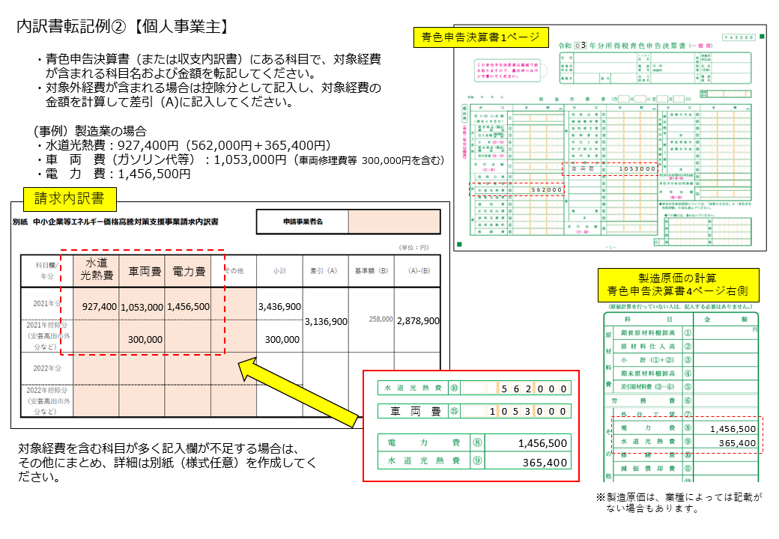

内訳書転記例②【法人】
